MUEB, MAQ, EQUIP

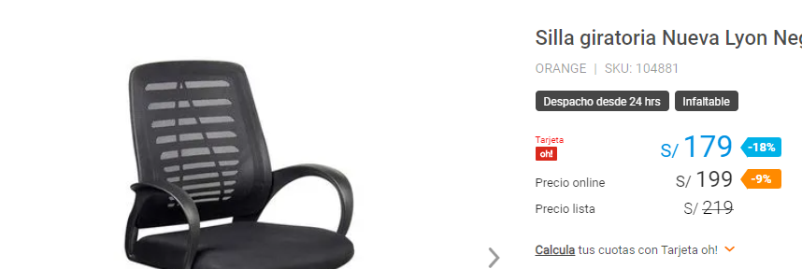
MAQUINARIA Y EQUIPO
DESCRIPCIÓN | CANTIDAD | VALOR UNITARIO S/. / unidad | TOTAL S/.
MAQUINARIA |  |  | -
- | 0 | 0 | -
- | 0 | 0 | -
EQUIPOS |  |  | 7,585.00
Computador laptop core i5, 12° generación, RAM 12, 2.5 ghz | 3 | 2,500 | 7,500.00
Router Tenda F3 | 1 | 85 | 85.00
- | 0 | 0 | -
- | 0 | 0 | -
- | 0 | 0 | -
EQUIPOS DE OFICINA |  |  | 600.00
Impresoras | 1 | 500 | 500.00
Telefono | 1 | 100 | 100.00
- | 0 | 0 | -
TOTAL MAQUINARIA Y EQUIPO |  |  | 8,185.00

VEHÍCULOS
DESCRIPCIÓN | CANTIDAD | VALOR UNITARIO | TOTAL
- | 0 | - | -
- | 0 | - | -
TOTAL VEHÍCULOS |  |  | -

MUEBLES Y ENSERES
DESCRIPCIÓN | CANTIDAD | VALOR UNITARIO S/. | TOTAL S/.
Escritorios de madera | 2 | 550 | 1,100.00
Sofa | 3 | 100 | 300.00
Sillas Giratorias | 4 | 200 | 800.00
- | 0 | 0 | -
TOTAL MUEBLES Y ENSERES |  |  | 2,200.00

INVERS FIJ INTANG
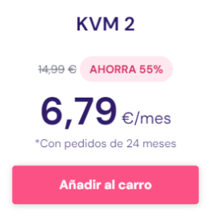

INVERSION FIJA INTANGIBLE
DESCRIPCION | TOTAL
- | -
- | -
- | -
Licencia Municipal | 250.00
Razón social (SUNARP) | 20.00
Registro en la SUNARP | 200.00
RUC en la SUNAT | 30.00
- | -
- | -
TOTAL INVERSIÓN FIJA INTANGIBLE | 500.00

DEPRECIAC
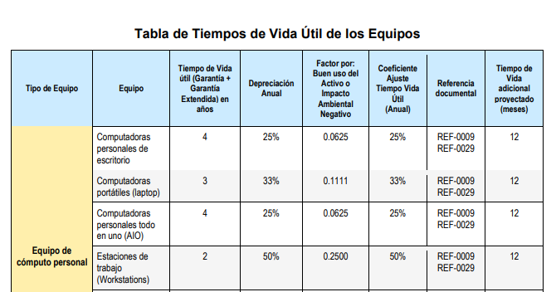
DEPRECIACION DEL ACTIVO FIJO TANGIBLE Y AMORTIZACION INTANGIBLES
CONCEPTO | Factor de depreciacion | DEPRECIACIÓN |  |  |  |  | VALOR RESIDUAL
 |  | 1 | 2 | 3 | 4 | 5
I. ACTIVO NO DEPRECIADO
I.1.1. TERRENOS | 0.00 | - | - | - | - | - | -
II. DEPRECIACIÓN DEL ACTIVO FIJO TANGIBLE |  | 2,921.05 | 2,921.05 | 2,921.05 | 2,921.05 | 2,921.05 | -4,220.25
I.1.2. OBRAS CIVILES | 0.05 | - | - | - | - | - | -
I.1.3. MAQUINARIA Y EQUIPO | 0.33 | 2,701.05 | 2,701.05 | 2,701.05 | 2,701.05 | 2,701.05 | -5,320.25
I.1.4. VEHICULOS | 0.10 | - | - | - | - | - | -
I.1.5. MUEBLES Y ENSERES | 0.10 | 220.00 | 220.00 | 220.00 | 220.00 | 220.00 | 1,100.00
III. AMORTIZACIÓN INTANGIBLES |  | 100.00 | 100.00 | 100.00 | 100.00 | 100.00 | -
II.1.INVERSIÓN FIJA INTANGIBLE | 0.20 | 100.00 | 100.00 | 100.00 | 100.00 | 100.00 | -
TOTAL ( II + III) |  | 3,021.05 | 3,021.05 | 3,021.05 | 3,021.05 | 3,021.05 | -4,220.25

INGRESOS
PLAN DE PRODUCCION |  |  |  |  |  |  |  |  |  |  |  |  |  | PLAN DE VENTAS

AÑO | PRODUCCION POR MES (TM / mes) |  |  |  |  |  |  |  |  |  |  |  | CANTIDAD TOTAL | AÑO | CANTIDAD TOTAL TM | VALOR DE VENTA UNITARIO US$ / TM | TOTAL US$ | TOTAL S/
 | ene | feb | mar | abr | may | jun | jul | ago | sep | oct | nov | dic
1 | 100 | 67 | 67 | 160 | 160 | 160 | 160 | 160 | 67 |  |  |  | 1344.00 | 1 | 1,344 | 16.18 | 21,745.92 | 80,677.36
2 |  | 91 | 91 | 219 | 219 | 219 | 219 | 219 | 91 |  |  |  | 1588.00 | 2 | 1,588 | 16.18 | 25,693.84 | 95,324.15
3 |  | 93 | 93 | 224 | 224 | 224 | 224 | 224 | 93 |  |  |  | 1806.00 | 3 | 1,806 | 16.18 | 29,221.08 | 108,410.21
4 |  | 117 | 117 | 280 | 280 | 280 | 280 | 280 | 117 |  |  |  | 2088.00 | 4 | 2,088 | 16.18 | 33,783.84 | 125,338.05
5 |  | 132 | 132 | 318 | 318 | 318 | 318 | 318 | 132 |  |  |  | 2407.00 | 5 | 2,407 | 16.18 | 38,945.26 | 144,486.91

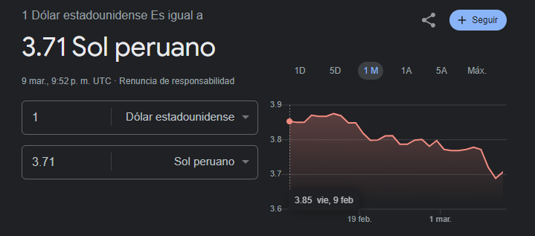
 |  |  |  |  |  |  |  |  |  |  |  |  |  |  | Tipo de cambio |  | 3.71

ESTADO GyP
ESTADO DE RESULTADOS CON FINANCIAMIENTO |  |  |  |  |  |  | ESTADO DE RESULTADOS SIN FINANCIAMIENTO
CONCEPTO | AÑOS |  |  |  |  |  | CONCEPTO | AÑOS
 | 1 | 2 | 3 | 4 | 5 |  |  | 1 | 2 | 3 | 4 | 5
I. INGRESOS (VENTAS) | 80,677.36 | 95,324.15 | 108,410.21 | 125,338.05 | 140,266.66 |  | I. INGRESOS (VENTAS) | 80,677.36 | 95,324.15 | 108,410.21 | 125,338.05 | 140,266.66
VENTAS | 80,677.36 | 95,324.15 | 108,410.21 | 125,338.05 | 144,486.91 |  | VENTAS | 80,677.36 | 95,324.15 | 108,410.21 | 125,338.05 | 144,486.91
INGRESOS EXTRAORDINARIOS |  |  |  |  | -4,220.25 |  | INGRESOS EXTRAORDINARIOS |  |  |  |  | -4,220.25
II. COSTOS DE PRODUCCIÒN | 43,640.40 | 48,233.46 | 53,515.48 | 59,589.80 | 66,575.27 |  | II. COSTOS DE PRODUCCIÒN | 43,640.40 | 48,233.46 | 53,515.48 | 59,589.80 | 66,575.27
III. UTILIDAD BRUTA | 37,036.96 | 47,090.69 | 54,894.73 | 65,748.25 | 73,691.39 |  | III. UTILIDAD BRUTA | 37,036.96 | 47,090.69 | 54,894.73 | 65,748.25 | 77,911.64
IV. GASTOS DE OPERACIÒN | 27,840.00 | 27,840.00 | 27,840.00 | 27,840.00 | 27,840.00 |  | IV. GASTOS DE OPERACIÒN | 27,840.00 | 27,840.00 | 27,840.00 | 27,840.00 | 27,840.00
GASTOS DE VENTA | 14,700.00 | 14,700.00 | 14,700.00 | 14,700.00 | 14,700.00 |  | GASTOS DE VENTA | 14,700.00 | 14,700.00 | 14,700.00 | 14,700.00 | 14,700.00
GASTOS ADMINISTRATIVOS | 13,140.00 | 13,140.00 | 13,140.00 | 13,140.00 | 13,140.00 |  | GASTOS ADMINISTRATIVOS | 13,140.00 | 13,140.00 | 13,140.00 | 13,140.00 | 13,140.00
V. DEPRECIACIÒN DE A.F. Y AMORT. INTANG | 3,021.05 | 3,021.05 | 3,021.05 | 3,021.05 | 3,021.05 |  | V. DEPRECIACIÒN DE A.F. Y AMORT. INTANG | 3,021.05 | 3,021.05 | 3,021.05 | 3,021.05 | 3,021.05
VI. UTILIDAD OPERATIVA | 6,175.91 | 16,229.64 | 24,033.68 | 34,887.20 | 42,830.34 |  | VI. UTILIDAD OPERATIVA | 6,175.91 | 16,229.64 | 24,033.68 | 34,887.20 | 47,050.59
VII. GASTOS FINANCIEROS (pago del prestamo) | 2,534.72 | 2,534.72 | 2,534.72 | 2,534.72 | 2,534.72 |  | IX. IMPUESTO A LA RENTA ( 30 % ) | 1,852.77 | 4,868.89 | 7,210.10 | 10,466.16 | 14,115.18
VIII. UTILIDAD ANTES DE IMPUESTO | 3,641.19 | 13,694.92 | 21,498.96 | 32,352.48 | 40,295.62 |  | UTILIDAD NETA | 4,323.14 | 11,360.75 | 16,823.57 | 24,421.04 | 32,935.42
IX. IMPUESTO A LA RENTA ( 30% ) | 1,092.36 | 4,108.47 | 6,449.69 | 9,705.74 | 12,088.69
UTILIDAD NETA | 2,548.84 | 9,586.44 | 15,049.27 | 22,646.73 | 28,206.94 |  | INVERSION | 17,437.37
FUENTE: ELABORACION PROPIA

Nota: Para el 2024 el Impuesto ala Renta es 30%

INVERSION | 17,437.37
 |  |  | PUNTO DE EQUILIBRIO
RUBROS | AÑOS
 | 1 | 2 | 3 | 4 | 5
COSTOS FIJOS. | 18,695.77 | 18,695.77 | 18,695.77 | 18,695.77 | 18,695.77 | cf
DEPRECIACIÒN DE A.F. Y AMORT. INTANG | 3,021.05 | 3,021.05 | 3,021.05 | 3,021.05 | 3,021.05
GASTOS FINANCIEROS | 2,534.72 | 2,534.72 | 2,534.72 | 2,534.72 | 2,534.72
GASTOS ADMINISTRATIVOS | 13,140.00 | 13,140.00 | 13,140.00 | 13,140.00 | 13,140.00
COSTOS VARIABLES | 58,340.40 | 62,933.46 | 68,215.48 | 74,289.80 | 81,275.27
COSTOS DE PRODUCCIÒN | 43,640.40 | 48,233.46 | 53,515.48 | 59,589.80 | 66,575.27
GASTOS DE VENTA | 14,700.00 | 14,700.00 | 14,700.00 | 14,700.00 | 14,700.00
COSTOS TOTALES | 77,036.17 | 81,629.23 | 86,911.25 | 92,985.57 | 99,971.04
VENTAS PROMEDIO (Q) | 1,344.00 | 1,588.00 | 1,806.00 | 2,088.00 | 2,407.00 | vt
COSTO VARIABLE UNITARIO (CVu) | 43.41 | 39.63 | 37.77 | 35.58 | 33.77
PRECIO DE VENTA UNITARIO | 60.03 | 60.03 | 60.03 | 60.03 | 60.03
PUNTO DE EQUILIBRIO (Q) | 1,125 | 917 | 840 | 765 | 712
PUNTO DE EQUILIBRIO (S/.) | 67,525.98 | 55,020.70 | 50,424.83 | 45,903.46 | 42,734.12
FUENTE: ELABORACION PROPIA

 | PE(Q) = CF/(Pu-Cvu)

 | PE (S/.) = CF/(1-CV/VENTAS)

 | RUBROS | AÑOS
 |  | 1 | 2 | 3 | 4 | 5
 | VENTAS | 80,677.36 | 176,001.51 | 284,411.72 | 409,749.76 | 554,236.68
 | COSTOS TOTALES | 94,473.54 | 176,102.77 | 263,014.02 | 355,999.59 | 455,970.63
 | COSTOS FIJOS | 18,695.77 | 18,695.77 | 18,695.77 | 18,695.77 | 18,695.77

GRÁFICO DEL PUNTO DE EQUILIBRIO

